0.5. Energia i koszty
...
 |  | QUaku | 0.00 | kWh/a
 |  | ηaku | 0.00 | -
 |  | ΔQaku | 0.00 | kWh/a
 |  | Qpom | 0.00 | kWh/a
...
 |  | Φwoda | 0.00 | kW
 |  | QUwoda | 0.00 | kWh/rok
 |  | QUwoda.w | 0.00 | kWh/a
 |  | QUwoda.s | 0.00 | kWh/a |  | Rozrządzenie Ministra Infrastruktury i Rozwoju z dnia 27.02.2015 r. określa metodologię wyznaczania charakterystyki energetycznej budynku lub części budynku oraz świadectw charakterystyki energetycznej (DZ. U. Z 2015 r. poz. 376)
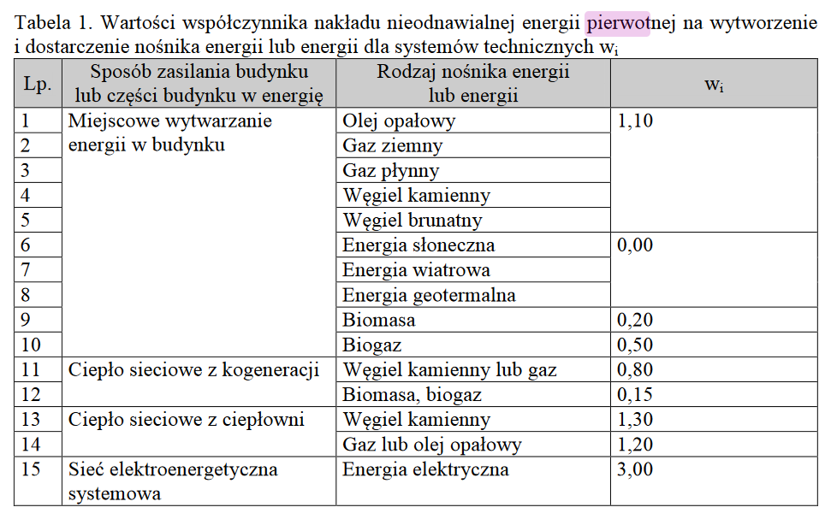
 | Energia końcowa |  | Energia pierwotna
EU | QK | EK | Współ. | QP | EP
kWh/(m2*a) | kWh/a | kWh/(m2*a) | nakładu | kWh/a | kWh/(m2*a)
#DIV/0! | 0.00 | #DIV/0! |  | 0.00 | #DIV/0!
#DIV/0! | #DIV/0! | #DIV/0! |  | #DIV/0! | #DIV/0!
#DIV/0! | 0.00 | #DIV/0! |  | 0.00 | #DIV/0!
#DIV/0! | #DIV/0! | #DIV/0! |  | #DIV/0! | #DIV/0!
#DIV/0! | 0.00 | #DIV/0! |  | 0.00 | #DIV/0!
#DIV/0! | 0.00 | #DIV/0! |  | 0.00 | #DIV/0!
#DIV/0! | 0.00 | #DIV/0! |  | 0.00 | #DIV/0!
#DIV/0! | 0.00 | #DIV/0! |  | 0.00 | #DIV/0!
#DIV/0! | #DIV/0! | #DIV/0! |  | #DIV/0! | #DIV/0!
#DIV/0! | 0.00 | #DIV/0! |  | 0.00 | #DIV/0!
#DIV/0! | 0.00 | #DIV/0! |  | 0.00 | #DIV/0!
#DIV/0! | 0.00 | #DIV/0! |  | 0.00 | #DIV/0!
#DIV/0! | 0.00 | #DIV/0! |  | 0.00 | #DIV/0!
#DIV/0! | 0.00 | #DIV/0! |  | 0.00 | #DIV/0!
#DIV/0! | 0.00 | #DIV/0! |  | 0.00 | #DIV/0!
#DIV/0! | 0.00 | #DIV/0! |  | 0.00 | #DIV/0!
#DIV/0! | 0.00 | #DIV/0! |  | 0.00 | #DIV/0!
#DIV/0! | 0.00 | #DIV/0! |  | 0.00 | #DIV/0!
#DIV/0! | #DIV/0! | #DIV/0! |  | #DIV/0! | #DIV/0!
...
#DIV/0! | #DIV/0! | #DIV/0! |  | #DIV/0! | #DIV/0!
#DIV/0! | #DIV/0! | #DIV/0! |  | #DIV/0! | #DIV/0!
#DIV/0! | 0.00 | #DIV/0! |  | 0.00 | #DIV/0!
#DIV/0! | 0.00 | #DIV/0! |  | 0.00 | #DIV/0!
#DIV/0! | #DIV/0! | #DIV/0! |  | #DIV/0! | #DIV/0!
...

